Sheet1
คู่มือเบื้องต้นการใช้งานโปรแกรมขาย AdaStoreFront

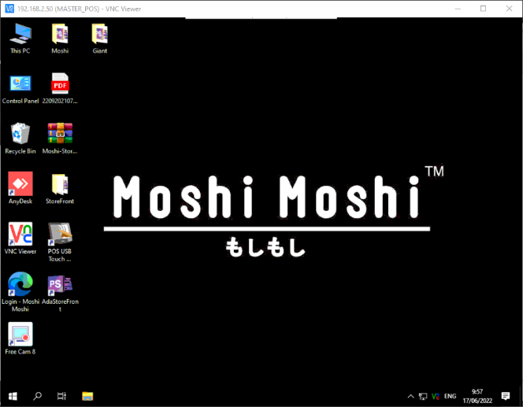
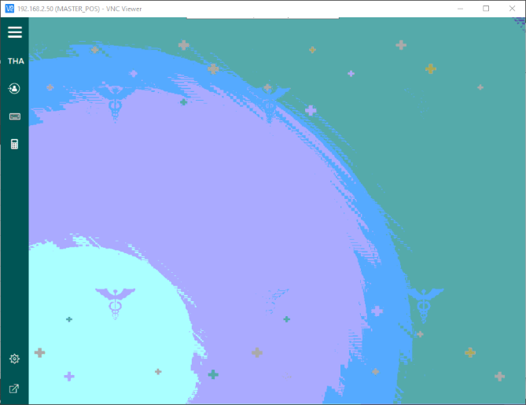
กดเข้าไปหน้า Login

กดเข้าโปรแกรม AdaStoreFront

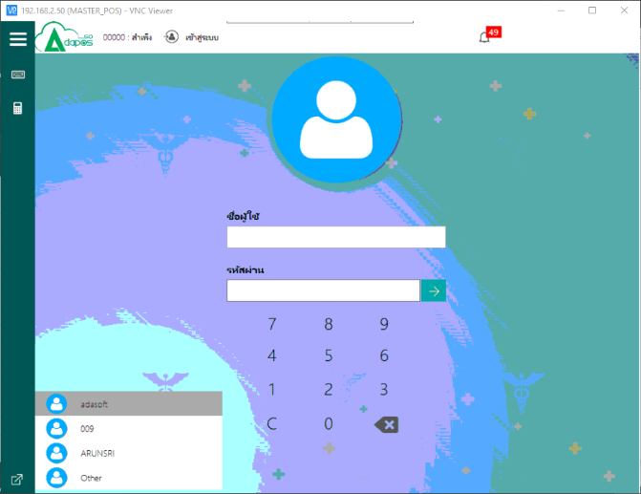
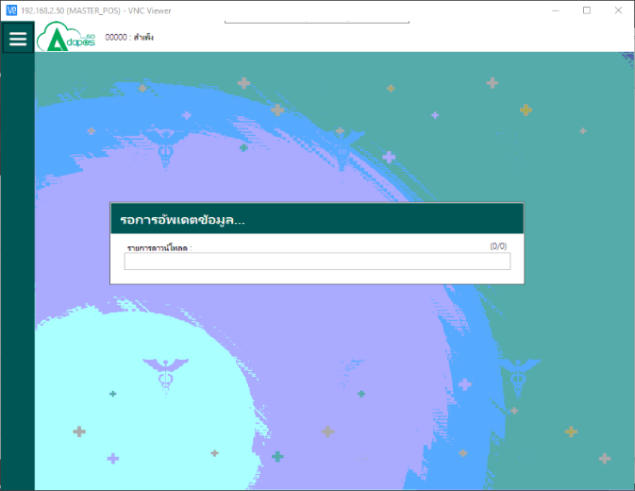
ใส่ Pass Login
รอ Update จนเสร็จ

เลือก User Login

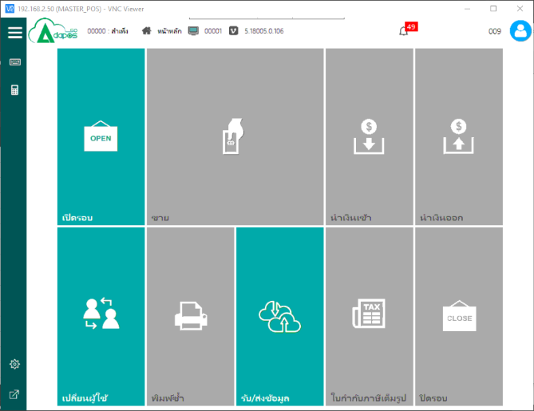
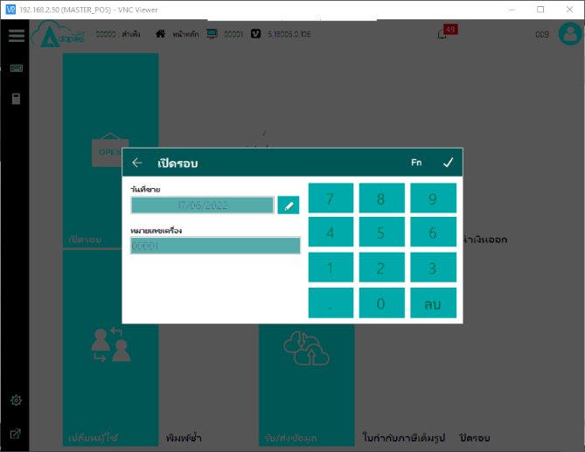
ตรวจสอบวันที่เข้าขาย หากถูกต้องให้กด เครื่องหมาย ถูกต้อง

กดเปิดรอบการขาย

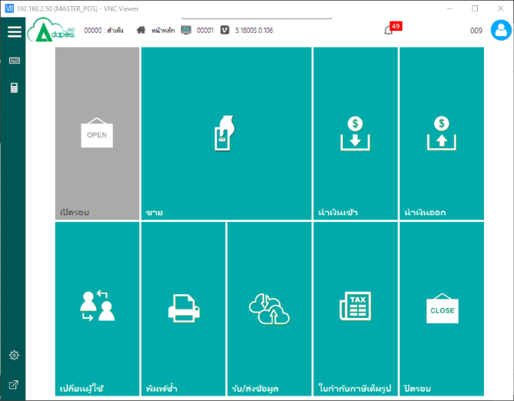
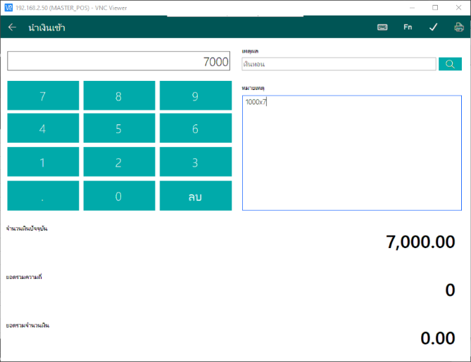
4
5
1
2
3
กดนำเงินฝาก(เงินทอน)

1.ใส่จำนวนเงิน
2.เลือกเหตุผล
3.ใส่หมายเหตุ
4.บันทึก
5.ปริ้นบิลนำเงินเข้า


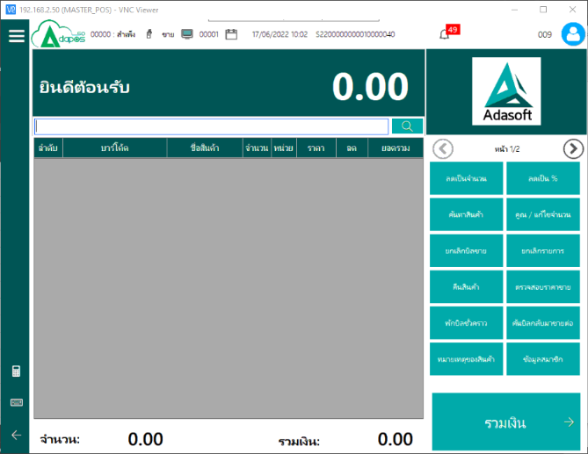

1

1.สแกนสินค้าหรือพิมพ์รหัสสินค้าก็ได้
2.ค้นหาสินค้า
2

ขายสินค้า

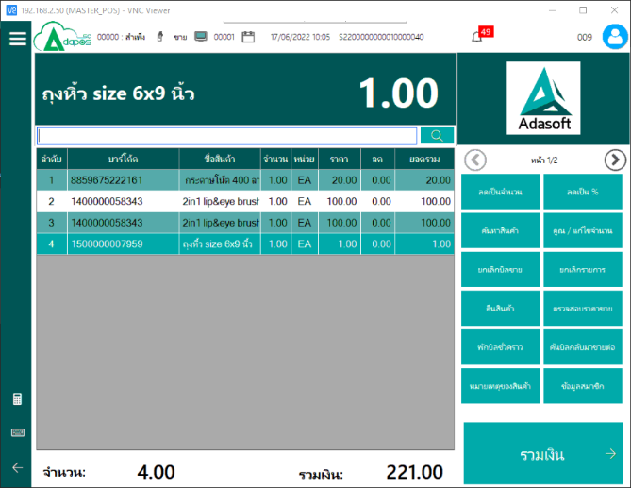
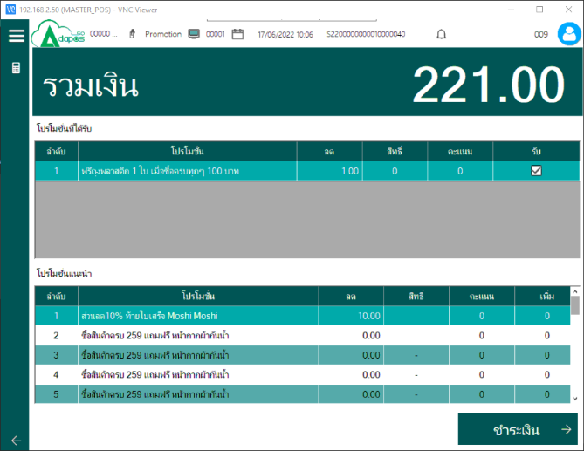

หากมีโปรโมชั่นก็จะแสดงที่หน้าต่างนี้

ตัวอย่าง สแกนสินค้าลง

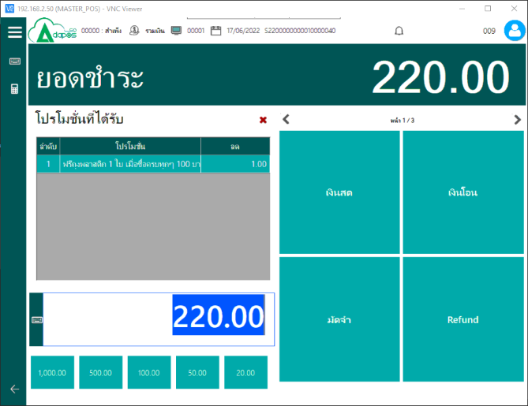
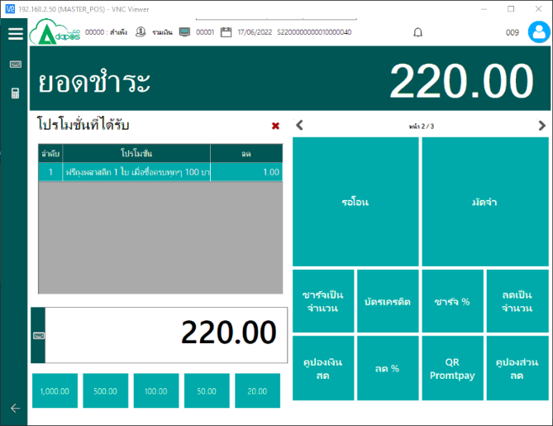

2
2
1.ใส่จำนวนเงินที่รับมาจากลูกค้า
2.กดเปลี่ยนหน้า
3.เลือกประเภทการชำระ

3
3
1

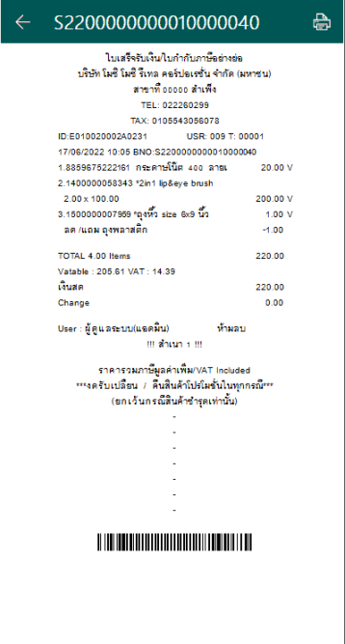
ตัวอย่างบิลขาย

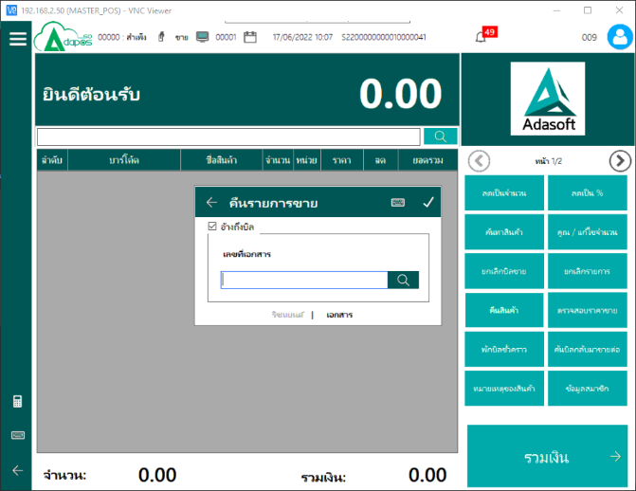
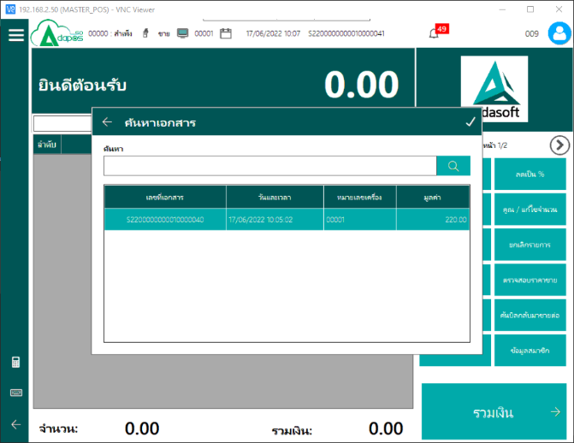

จะพิมพ์เลขที่บิลอย่างย่อลง หรือ สแกนเลขที่บิลอย่างย่อลง หรือ กดค้นหาเลขที่บิลอย่างย่อ ก็ได้

เลือกเลขที่บิลที่ต้องการทำคืนสินค้า

การทำคืนสินค้า

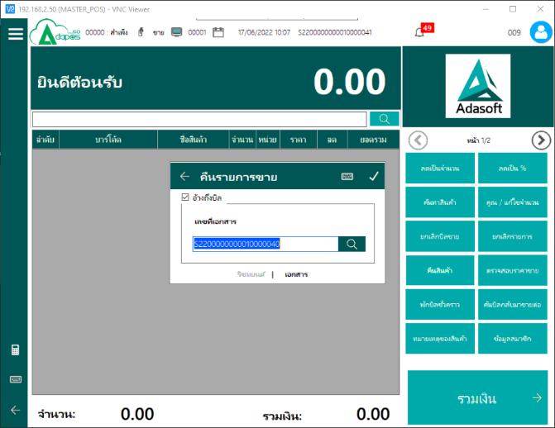
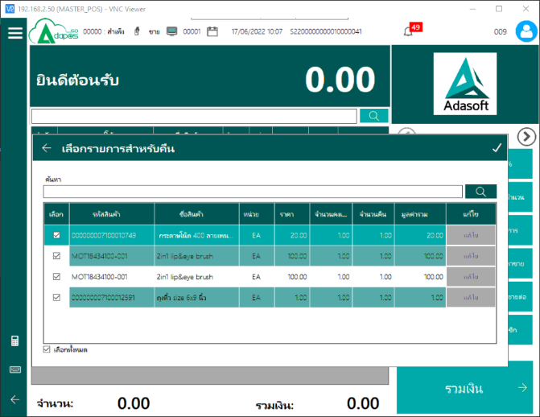
เลือกสินค้าที่ต้องการคืน *หากสินค้าติดโปรโมชั่นจะต้องทำคืนทุกตัวที่เข้าโปรโมชั่น*

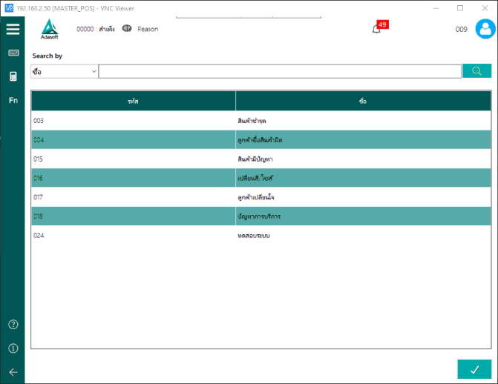


คืนกด Refund และถ้าหากขายใหม่อีกครั้งก็ให้กด Refund ก็จะเป็นรูปแบบ... ขายมารูปแบบอะไรก็ตาม คืน Refund ขาย Refund

เลือกเหตุผลทำคืน

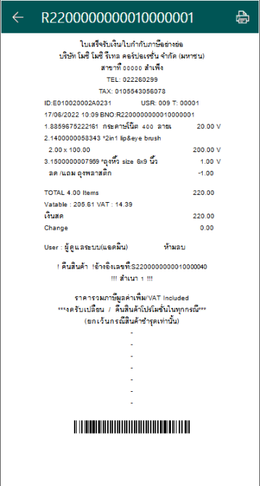
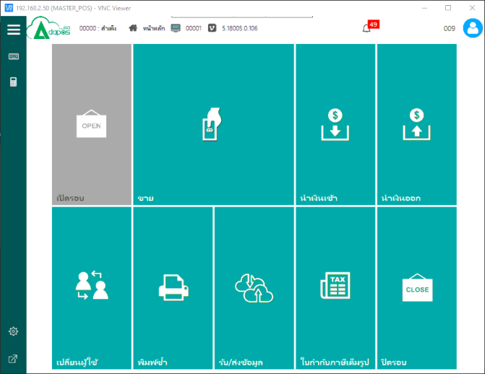

ตัวอย่างบิลขาย
วิธี Update ข้อมูล

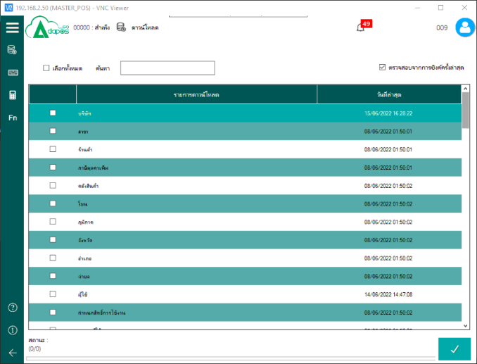
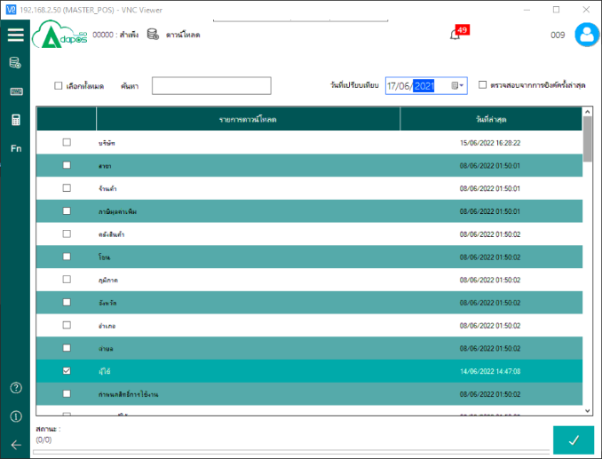
2
3
4

1
วิธี ดาวน์โหลด 1. เลือกเฉพาะตัว 2. เลือกทั้งหมด
3. พิมพ์หัวข้อที่ต้องการแล้วกด Enter เพื่อค้นหา 4. กดติ๊กออกเพื่อเลือกวันที่ ที่ต้องการโหลด (เป็นการโหลดย้อนหลัง)
ตัวอย่าง เลือกวันที่ 17/06/2022 โหลดเฉพาะ ผู้ใช้

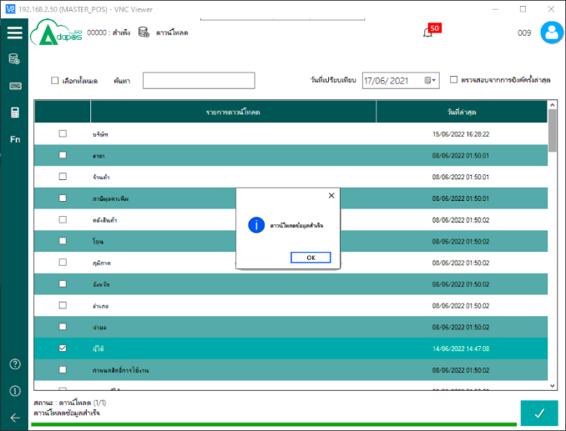


หากโหลดเสร็จแล้วจะมีข้อความ เด้งแจ้งให้ทราบ ตามนี้ เป็นอันเสร็จ
วิธีส่งยอดขายและรอบการขาย


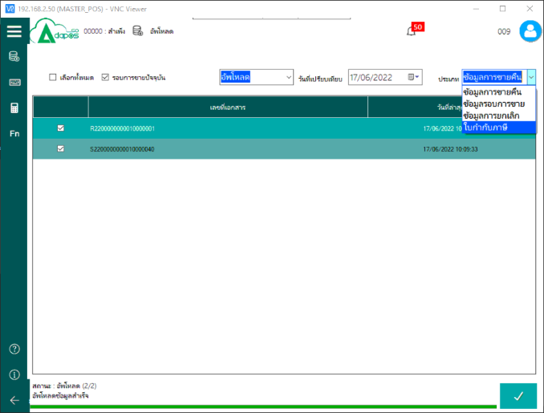
2
3
4
5

1
วิธี อัพโหลด 1. เลือกเฉพาะบิลที่จะส่งออก 2. เลือกทั้งหมด 3. ติ๊กออกเท่ากับรอบขายก่อนหน้านี้ (รอบการขายที่ปิดรอบไปแล้ว) 4. เลือกวันที่ 5. ประเภทมี 2 ส่วนที่ส่งออก
5.1. ข้อมูลการขายคืน 5.2. ข้อมูลรอบการขาย

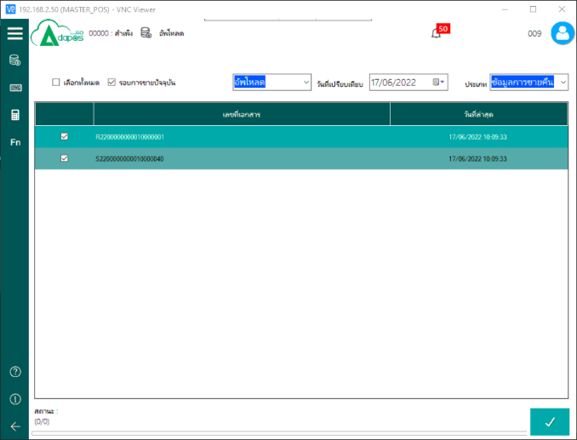
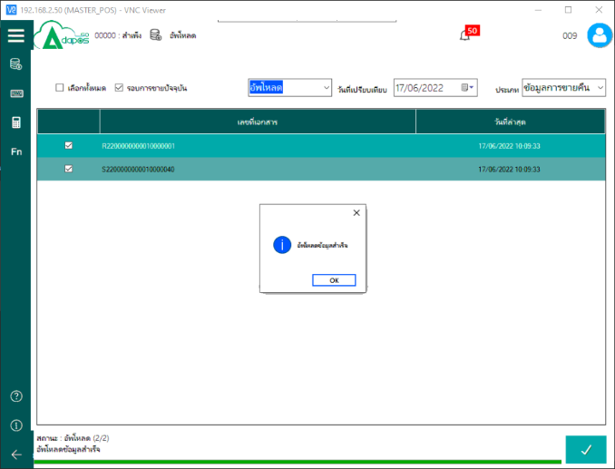

5.1 อัพโหลด ข้อมูลการขายคืน

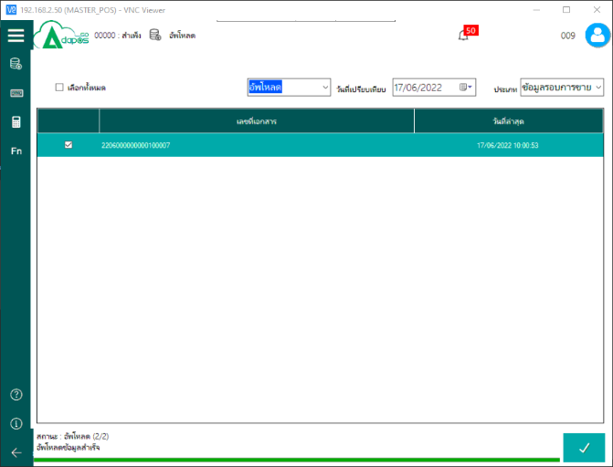


5.2 อัพโหลด ข้อมูลรอบการขาย



4
5
1
2

วิธีปิดรอบการขาย สิ้นวัน
3
*ใส่จำนวนเงินที่จำนำออกตามจำนวนที่นำเข้า*
1. ใส่จำนวนเงิน
2. เหตุผล เงินทอน
3. หมายเหตุ
4. กดเครื่องหมายถูก บันทึก
5. ปริ้น

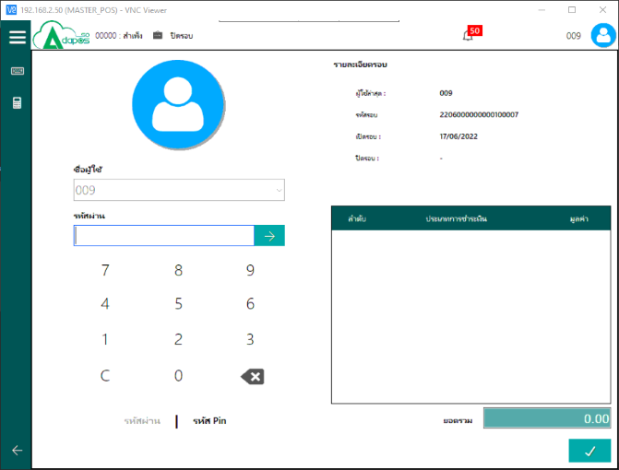

ใส่รหัสผ่าน กด Enter

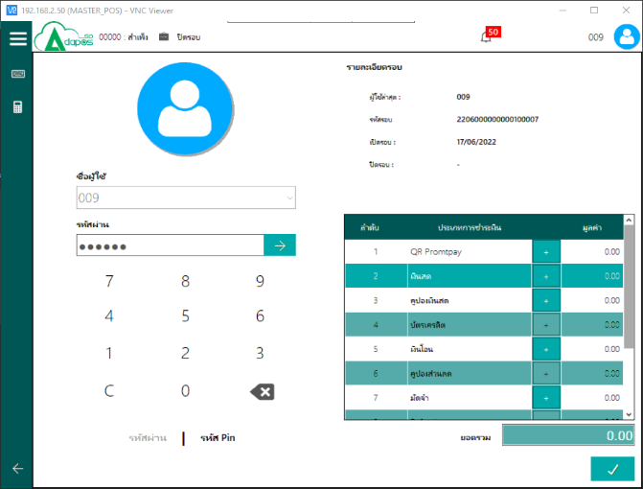
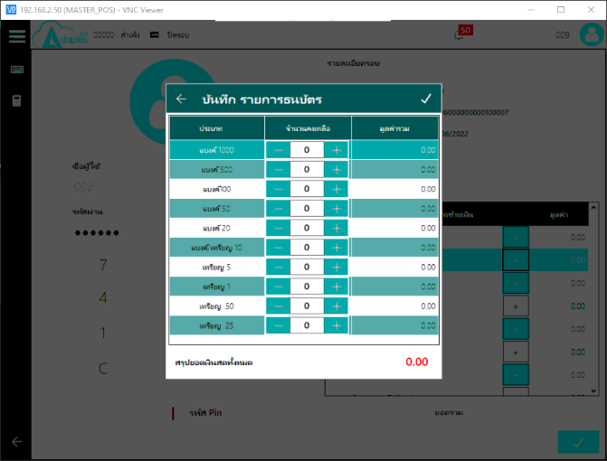

ใส่จำนวนเงินตามจริง และก็ตามรูปแบบที่ชำระ


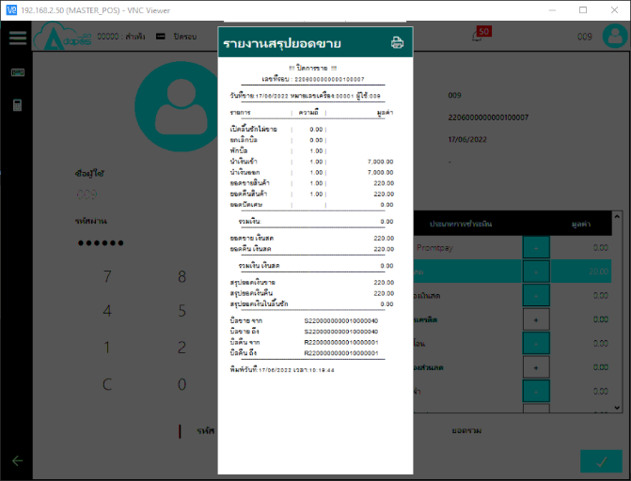

ใส่จำนวนเงินที่ได้รับการชำระ ให้ครบ แล้วกด เครื่องหมายถูก



จบขั้นตอนการปิดรอบ

